상품제안서
JS-600신형방수벽시계 | 상품코드: S10465

 |  |  |  |  |  | 02-713-8555 | www.synergygift.co.kr
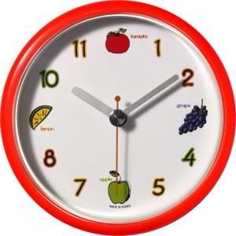

【상세/제작정보】 | 독판(풀컬러)인쇄는100개기준 70,000원의인쇄비가 추가됩니다

【인쇄/포장옵션】 | 실크 / 포장지포장

【공급단가】 | 수량 | 100~ | 500~ | 1,000~ | 3,000~
*VAT별도 | 단가 | 3,380원 | 3,250원 | 3,130원 | 3,000원

【상품 URL】 | https://www.synergygift.co.kr:443/src/goods_detail.php?gdno=12495

